Лист6
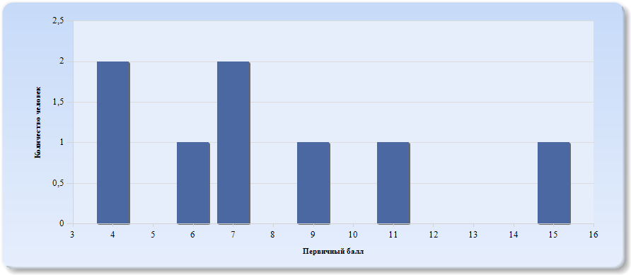
Гистограмма первичных баллов по образовательной организации ВПР История (5-й класс)

Лист7
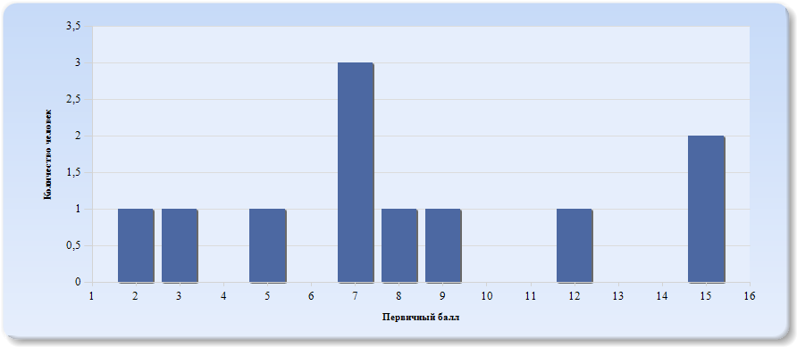
Гистограмма первичных баллов по образовательной организации ВПР История (6-й класс)

Лист8
 | Гистограмма первичных баллов по образовательной организации ВПР История (7-й класс)
 | 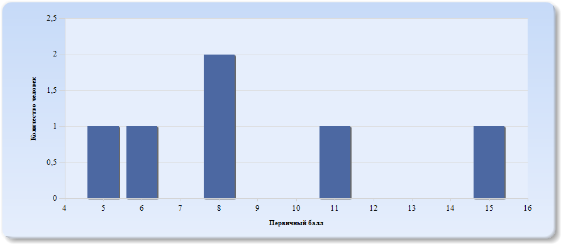
 | Нормальное распределение характеризуется следующими свойствами: симметричность относительно центра (среднего арифметического), медиана и мода должны быть равны среднему арифметическому. Ненормальные распределения требуют исследования контекстных факторов.

Таблица 2.История
Основные статистические показатели по предмету История, в разрезе классов школы
Класс |  | Количество участников, получивших отметку "2" | Количество участников, получивших отметку "3" | Количество участников, получивших отметку "4" | Количество участников, получивших отметку "5"
ВПР - 5 |  | 0 | 5 | 2 | 1
ВПР - 6 |  | 3 | 5 | 3 | 0
ВПР - 7 |  | 2 | 3 | 1 | 0

Лист9
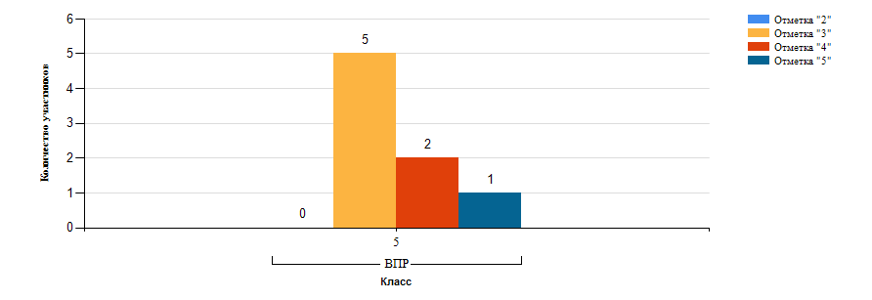
Гистограмма распределения участников ВПР-5 История по группам результатов

Лист10
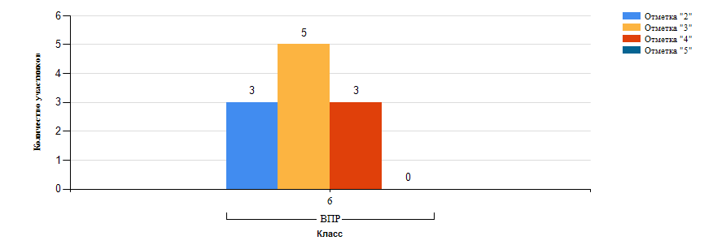
Гистограмма распределения участников ВПР-6 История по группам результатов

Лист11
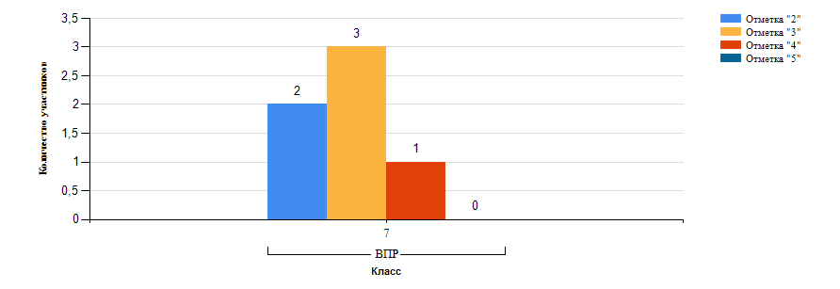
Гистограмма распределения участников ВПР-7 История по группам результатов

Лист12
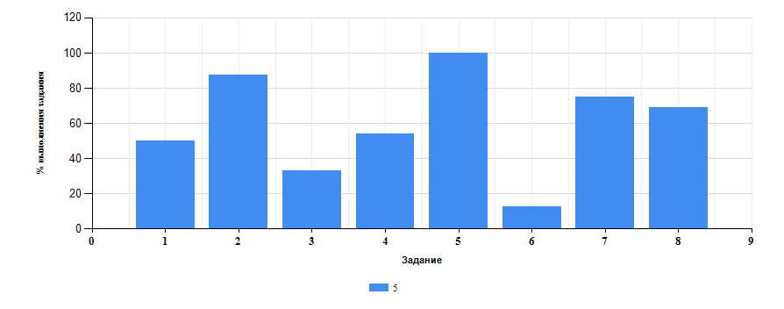
 | Таблица 3.История
 | Класс | Количество участников | Минимальный первичный балл | Максимальный первичный балл | Медиана первичных баллов | Среднее арифметическое первичных баллов
 | 5 | 8 | 4 | 15 | 7 | 7.88
 | 6 | 11 | 2 | 15 | 7 | 8.18
 | 7 | 6 | 5 | 15 | 8 | 8.83

Достижение планируемых результатов ВПР по предмету История
Выполнение заданий ВПР-5 по предмету История (в % от числа участников и максимального балла)

Лист13
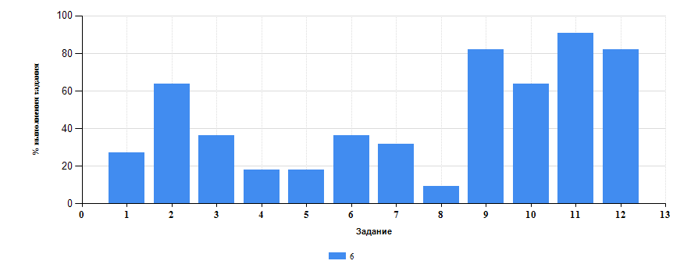
Достижение планируемых результатов ВПР по предмету История
Выполнение заданий ВПР-6 по предмету История (в % от числа участников и максимального балла)

Лист14
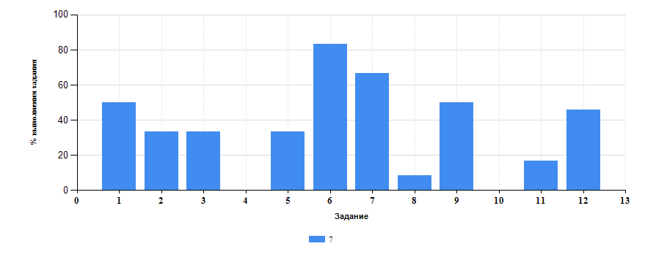
Достижение планируемых результатов ВПР по предмету История
Выполнение заданий ВПР-7 по предмету История (в % от числа участников и максимального балла)

Лист15
Таблица 4.Класс 5.История

 | Номер задания |  | Задание | % по школе | Класс | % по классу
 | 1 |  | ((1)) Умение создавать, применять и преобразовывать знаки и символы, модели и схемы для решения учебных и познавательных задач. Работать с изобразительными историческими источниками, понимать и интерпретировать содержащуюся в них информацию. | 40 | 5 | 50
 | 2 |  | (2) Смысловое чтение. Умение проводить поиск информации в отрывках исторических текстов, материальных памятниках Древнего мира. | 64 | 5 | 87.5
 | 3 |  | (3) Умение определять понятия, создавать обобщения, устанавливать аналогии, классифицировать, самостоятельно выбирать основания и критерии для классификации; владение основами самоконтроля, самооценки, принятия решений и осуществления осознанного выбора в учебной и познавательной деятельности. Умение объяснять смысл основных хронологических понятий, терминов. | 34.78 | 5 | 33.33
 | 4 |  | (4) Умение осознанно использовать речевые средства в соответствии с задачей коммуникации; владение основами самоконтроля, самооценки, принятия решений и осуществления осознанного выбора в учебной и познавательной деятельности. Умение рассказывать о событиях древней истории. | 30.16 | 5 | 54.17
 | 5 |  | (5) Умение создавать, применять и преобразовывать знаки и символы, модели и схемы для решения учебных и познавательных задач; владение основами самоконтроля, самооценки, принятия решений и осуществления осознанного выбора в учебной и познавательной деятельности. Умение использовать историческую карту как источник информации о расселении общностей в эпохи первобытности и Древнего мира, расположении древних цивилизаций и государств, местах важнейших событий. | 45.16 | 5 | 100
 | 6 |  | (6) Умение устанавливать причинно-следственные связи, строить логическое рассуждение, умозаключение (индуктивное, дедуктивное и по аналогии) и делать выводы; владение основами самоконтроля, самооценки, принятия решений и осуществления осознанного выбора в учебной и познавательной деятельности. Умение описывать условия существования, основные занятия, образ жизни людей в древности. | 41.03 | 5 | 12.5
 | 7 |  | (7) Умение определять понятия, создавать обобщения, устанавливать аналогии, классифицировать, самостоятельно выбирать основания и критерии для классификации. Реализация историко-культурологического подхода, формирующего способности к межкультурному диалогу, восприятию и бережному отношению к культурному наследию Родины. | 47.22 | 5 | 75
 | 8 |  | (8) Умение создавать обобщения, классифицировать, самостоятельно выбирать основания и критерии для классификации; формирование важнейших культурно-исторических ориентиров для гражданской, этнонациональной, социальной, культурной самоидентификации личности. Реализация историко-культурологического подхода, формирующего способности к межкультурному диалогу, восприятию и бережному отношению к культурному наследию Родины. | 28 | 5 | 68.75

Таблица 4.Класс 6.История

 | Номер задания |  | Задание | % по школе | Класс | % по классу
 | 1 |  | (1) Умение создавать, применять и преобразовывать знаки и символы, модели и схемы для решения учебных и познавательных задач. Работать с изобразительными историческими источниками, понимать и интерпретировать содержащуюся в них информацию. | 40 | 6 | 27.27
 | 10 |  | (9) Умение определять понятия, создавать обобщения, устанавливать аналогии, классифицировать, самостоятельно выбирать основания и критерии для классификации. Локализовать во времени общие рамки и события Средневековья, этапы становления и развития Российского государства. | 24.14 | 6 | 63.64
 | 11 |  | (10(1)) Умение создавать обобщения, классифицировать, самостоятельно выбирать основания и критерии для классификации; сформированность важнейших культурно-исторических ориентиров для гражданской, этнонациональной, социальной, культурной самоидентификации личности. Реализация историко-культурологического подхода, формирующего способности к межкультурному диалогу, восприятию и бережному отношению к культурному наследию Родины. | 52.17 | 6 | 90.91
 | 12 |  | (10(2)) Умение создавать обобщения, классифицировать, самостоятельно выбирать основания и критерии для классификации; сформированность важнейших культурно-исторических ориентиров для гражданской, этнонациональной, социальной, культурной самоидентификации личности. Реализация историко-культурологического подхода, формирующего способности к межкультурному диалогу, восприятию и бережному отношению к культурному наследию Родины. | 63.04 | 6 | 81.82
 | 2 |  | (2) Смысловое чтение. Проводить поиск информации в исторических текстах, материальных исторических памятниках Средневековья. | 64 | 6 | 63.64
 | 3 |  | (3) Умение определять понятия, создавать обобщения, устанавливать аналогии, классифицировать, самостоятельно выбирать основания и критерии для классификации; владение основами самоконтроля, самооценки, принятия решений и осуществления осознанного выбора в учебной и познавательной деятельности. Умение объяснять смысл основных хронологических понятий, терминов. | 34.78 | 6 | 36.36
 | 4 |  | (4) Умение осознанно использовать речевые средства в соответствии с задачей коммуникации; владение основами самоконтроля, самооценки, принятия решений и осуществления осознанного выбора в учебной и познавательной деятельности. Давать оценку событиям и личностям отечественной и всеобщей истории Средних веков. | 30.16 | 6 | 18.18
 | 5 |  | (5) Умение создавать, применять и преобразовывать знаки и символы, модели и схемы для решения учебных и познавательных задач; владение основами самоконтроля, самооценки, принятия решений и осуществления осознанного выбора в учебной и познавательной деятельности. Использовать историческую карту как источник информации о территории, об экономических и культурных центрах Руси и других государств в Средние века, о направлениях крупнейших передвижений людей – походов, завоеваний, колонизаций и др. | 45.16 | 6 | 18.18
 | 6 |  | (6(1)) Умение создавать, применять и преобразовывать знаки и символы, модели и схемы для решения учебных и познавательных задач; владение основами самоконтроля, самооценки, принятия решений и осуществления осознанного выбора в учебной и познавательной деятельности. Использовать историческую карту как источник информации о территории, об экономических и культурных центрах Руси и других государств в Средние века, о направлениях крупнейших передвижений людей – походов, завоеваний, колонизаций и др. | 41.03 | 6 | 36.36
 | 7 |  | (6(2)) Умение создавать, применять и преобразовывать знаки и символы, модели и схемы для решения учебных и познавательных задач; владение основами самоконтроля, самооценки, принятия решений и осуществления осознанного выбора в учебной и познавательной деятельности. Использовать историческую карту как источник информации о территории, об экономических и культурных центрах Руси и других государств в Средние века, о направлениях крупнейших передвижений людей – походов, завоеваний, колонизаций и др. | 47.22 | 6 | 31.82
 | 8 |  | (7) Умение устанавливать причинно-следственные связи, строить логическое рассуждение, умозаключение (индуктивное, дедуктивное и по аналогии) и делать выводы; владение основами самоконтроля, самооценки, принятия решений и осуществления осознанного выбора в учебной и познавательной деятельности. Объяснять причины и следствия ключевых событий отечественной и всеобщей истории Средних веков. | 28 | 6 | 9.09
 | 9 |  | (8) Умение объединять предметы и явления в группы по определенным признакам, сравнивать, классифицировать и обобщать факты и явления. Раскрывать характерные, существенные черты ценностей, господствовавших в средневековых обществах, религиозных воззрений, представлений средневекового человека о мире; сопоставлять развитие Руси и других стран в период Средневековья, показывать общие черты и особенности. | 62.07 | 6 | 81.82
Таблица 4.Класс 7.История

 | Номер задания |  | Задание | % по школе | Класс | % по классу
 | 1 |  | ((1)) Овладение базовыми историческими знаниями, а также представлениями о закономерностях развития человеческого общества в социальной, экономической, политической, научной и культурной сферах. Рассказывать о значительных событиях и личностях отечественной и всеобщей истории Нового времени. | 40 | 7 | 50
 | 10 |  | (10) Овладение базовыми историческими знаниями, а также представлениями о закономерностях развития человеческого общества в социальной, экономической, политической, научной и культурной сферах. Рассказывать о значительных событиях и личностях отечественной и всеобщей истории Нового времени. | 24.14 | 7 | 0
 | 11 |  | (11) Умение устанавливать причинно-следственные связи, строить логическое рассуждение, умозаключение (индуктивное, дедуктивное и по аналогии) и делать выводы. Умение применять исторические знания для осмысления сущности общественных явлений. Объяснять причины и следствия ключевых событий и процессов отечественной и всеобщей истории Нового времени (социальных движений, реформ и революций, взаимодействий между народами и др.). | 52.17 | 7 | 16.67
 | 12 |  | (12) Умение осознанно использовать речевые средства в соответствии с задачей коммуникации; владение устной и письменной речью, монологической контекстной речью Умение оценивать правильность выполнения учебной задачи, собственные возможности ее решения. Владение опытом историко-культурного, цивилизационного подхода к оценке социальных явлений, современных глобальных процессов. Сформированность основ гражданской, этно-национальной, социальной, культурной самоидентификации личности обучающегося. | 63.04 | 7 | 45.83
 | 2 |  | (2) Умение определять понятия, создавать обобщения, устанавливать аналогии, классифицировать, самостоятельно выбирать основания и критерии для классификации Овладение базовыми историческими знаниями, а также представлениями о закономерностях развития человеческого общества в социальной, экономической, политической, научной и культурной сферах. Применять понятийный аппарат исторического знания и приемы исторического анализа для раскрытия сущности и значения событий и явлений прошлого и современности. | 64 | 7 | 33.33
 | 3 |  | (3) Смысловое чтение. Умения искать, анализировать, сопоставлять и оценивать содержащуюся в различных источниках информацию о событиях и явлениях прошлого и настоящего. | 34.78 | 7 | 33.33
 | 4 |  | (4) Умение создавать, применять и преобразовывать знаки и символы, модели и схемы для решения учебных и познавательных задач. Овладение базовыми историческими знаниями, а также представлениями о закономерностях развития человеческого общества в социальной, экономической, политической, научной и культурной сферах. Использовать историческую карту как источник информации о границах России и других государств в Новое время, о местах важнейших событий. | 30.16 | 7 | 0
 | 5 |  | (5) Умение создавать, применять и преобразовывать знаки и символы, модели и схемы для решения учебных и познавательных задач. Овладение базовыми историческими знаниями, а также представлениями о закономерностях развития человеческого общества в социальной, экономической, политической, научной и культурной сферах. Использовать историческую карту как источник информации о границах России и других государств в Новое время, о местах важнейших событий. | 45.16 | 7 | 33.33
 | 6 |  | (6) Умение создавать, применять и преобразовывать знаки и символы, модели и схемы для решения учебных и познавательных задач. Овладение базовыми историческими знаниями,а также представлениями о закономерностях развития человеческого общества в социальной, экономической, политической, научной и культурной сферах. Умение работать с письменными, изобразительными и вещественными историческими источниками, понимать и интерпретировать содержащуюся в них информацию. | 41.03 | 7 | 83.33
 | 7 |  | (7) Умение создавать, применять и преобразовывать знаки и символы, модели и схемы для решения учебных и познавательных задач. Овладение базовыми историческими знаниями, а также представлениями о закономерностях развития человеческого общества в социальной, экономической, политической, научной и культурной сферах. Умение работать с письменными, изобразительными и вещественными историческими источниками, понимать и интерпретировать содержащуюся в них информацию. | 47.22 | 7 | 66.67
 | 8 |  | (8) Овладение базовыми историческими знаниями, а также представлениями о закономерностях развития человеческого общества в социальной, экономической, политической, научной и культурной сферах. Локализовать во времени хронологические рамки и рубежные события Нового времени как исторической эпохи, основные этапы отечественной и всеобщей истории Нового времени; соотносить хронологию истории России и всеобщей истории в Новое время. | 28 | 7 | 8.33
 | 9 |  | (9) Способность определять и аргументировать свое отношение к содержащейся в различных источниках информации о событиях и явлениях прошлого и настоящего. Умение искать, анализировать, систематизировать и оценивать историческую информацию различных исторических и современных источников, раскрывая ее социальную принадлежность и познавательную ценность; способность определять и аргументировать свое отношение к ней. | 62.07 | 7 | 50

 |  | Выполнение заданий ВПР-7 по предмету История (в % от числа участников и максимального балла) в разрезе групп учащихся разного уровня подготовки
 |  | 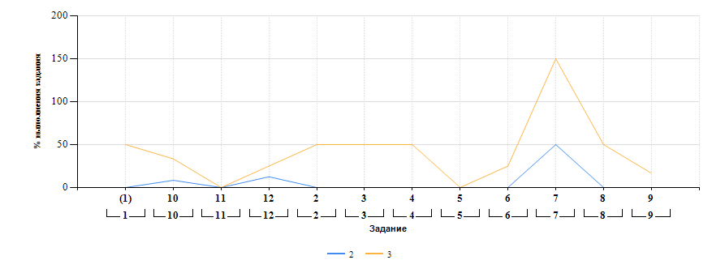

Лист16
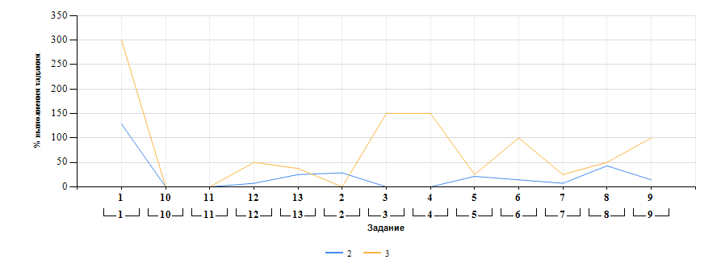
Выполнение заданий ВПР-8 по предмету История (в % от числа участников и максимального балла) в разрезе групп учащихся разного уровня подготовки

